战斗页面UI
◆战斗界面UI

 | 常驻画面

 |  | 1 | 地图背景（层级：1）
 |  |  | 占据全屏的卷轴式2D场景，包含画面的中景与远景。

 |  | 2 | 地板（层级：2）
 |  |  | 无形的区域，与地图背景的中景部分、地图前景区域叠加。
 |  |  |  | 场景单位在此区域内生成、摆放。

 |  | 3 | 地图前景（层级：4）
 |  |  | 画面的前景，在遮挡住场景单位时半透明虚化。

 |  | 4 | 场景单位（层级：3）
 |  |  | 仅在地板区域叠放的2D贴图，分为角色单位和环境单位。
 |  |  |  | 角色单位：战斗角色，根据战斗相同在场景演绎战斗。
 |  |  |  | 环境单位：装饰单位，半径x内的角色受到招式的直接伤害时，变为被破坏状态

 |  | 5 | 天气滤镜（层级：5）
 |  |  | 若当前时间系统在天气配置上当前地域天气为雾/雨/雨（雷雨），场景会出现对应的天气效果

 |  | * | 其余事项
 |  |  | 场景整体会因时辰、死亡见证等因素增加滤镜效果——
 |  |  |  | 时间系统时辰相关：部分场景（大多室外）分日出日落、早晨、夜晚三种视觉效果
 |  |  |  | 死亡见证相关：事件效果、人物单位触发死限等会影响GameConfig表DeathWitness的配置参数，根据参数浮动从而产生黑白滤镜强度变化

 | 预先行动阶段

 |  | 1 | 战斗统计UI

 |  |  | 该区域包含各自角色自身信息外的战斗信息的统计——
 |  |  |  | 时辰：根据十二时辰制的时间系统，战斗的时辰分为昼、夜二种（日出和早晨为昼，日落与夜晚为夜）
 |  |  |  | 天气：根据天气配置上当前地域天气，战斗的天气分为晴、阴、雨、雾四种
 |  |  |  | 回合计数：当前所处的回合
 |  |  |  | 息计数：当前所处的息
 |  |  | *选中角色时该UI隐藏

 |  | 2 | 角色信息UI
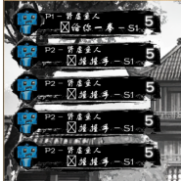

 |  |  | 分为敌我两个列表，全部角色单位根据载入时赋予的编号先后罗列信息条目（编号赋予走战斗配置表）
 |  |  |  | 我方/敌方列表各自包含至多5名角色的信息条目
 |  |  |  |  | 信息条目包含以下几项信息——
 |  |  |  |  |  | 单位的头像
 |  |  |  |  |  | 单位编号：我方A1~A5、敌方B1~B5
 |  |  |  |  |  | 单位的名称
 |  |  |  |  |  | 行动所在息的显示（如果有行动次数）：下次行动所在息
 |  |  |  |  |  | 行动意图的展示（如果有行动次数）：招式类型（四式）图标、招式名称、招式目标的编号
 |  |  |  |  |  | 战斗buff（光标处于该角色的信息条目时）：显示持有的全部战斗buff（推荐表现方式：头像外的区域切换为buff列表
 |  |  |  |  |  |  | buff列表包含buff图标和层数构成的Buff条目，光标悬浮于其时出现Buff具体信息UI
 |  |  |  |  |  | buff具体信息UI（光标处于该buff的信息条目时）：buff名称、buff层数、效果描述、获取与扣除扳机简述
 |  |  |  |  |  | 体数值情况（光标处于该角色的信息条目时）：显示体的情况（推荐表现方式：头像的显示切换为体的计数、及其百分比映射圆底进度条）
 |  |  | *选中角色时该UI隐藏

 |  | 3 | 角色的详细信息UI


 |  |  | 查看角色时唤出的UI，分为我方和敌方对称两个区域。
 |  |  |  | 单位的头像
 |  |  |  | 单位编号
 |  |  |  | 行动所在息的显示（如果有行动次数）：下次行动所在息
 |  |  |  | 战斗buff：显示一定数量的持有的战斗buff
 |  |  |  |  | 光标处于角色的详细信息UI时展开buff列表（离开buff列表或角色的详细信息UI时消失），包含buff图标和层数构成的Buff条目，光标悬浮于其时出现Buff具体信息UI
 |  |  |  | buff具体信息UI（光标处于该buff的信息条目时）：buff名称、buff层数、效果描述、获取与扣除扳机简述
 |  |  |  | 战斗资源的计数显示：刚炁、玄炁、键（每个对应类型独立显示）、行动剩余次数、体数值情况
 |  |  |  | 详情入口

 |  | 4 | 角色的详细面板UI
 |  |  | 通过角色的详细信息UI的详情入口按钮唤出，包含以下信息
 |  |  |  | 面板数值：初始的体上限、力、技、防、破、速、巧、刚炁上限、玄炁上限、键上限、刚炁恢复、玄炁恢复、键恢复
 |  |  |  | 当前数值：当前的体上限、力、技、防、破、速、巧、刚炁上限、玄炁上限、键上限、刚炁恢复、玄炁恢复、键恢复
 |  |  |  | 等级
 |  |  |  | 角色头像
 |  |  |  | 心法列表：招式名称、效果介绍（光标悬浮上方时）
 |  |  |  | 招式列表：招式名称、招式类型（四式）图标、效果介绍（光标悬浮上方时）
 |  |  |  | 战斗buff：buff名称、buff图标、buff计数、效果介绍（光标悬浮上方时）
 |  |  |  | 关闭按钮

 |  | 5 | 其余角色状态UI

 |  |  | 查看角色时唤出的UI，分为我方和敌方对称两个区域列表
 |  |  |  | 列表包含查看的单位及其选中的单位（如果有）外的全部单位，按照角色
 |  |  |  |  | 单位的头像：存在体数值的百分比映射圆底进度条
 |  |  |  |  | 单位编号角标
 |  |  |  |  | 行动所在息角标（如果有行动次数）

 |  | 6 | 出招选择UI

 |  |  | 查看友方角色时唤出的UI，模拟游戏机4键摇杆版——
 |  |  |  | 按键输入按钮：分为上下左右四个按钮，显示对应类型的键持有数量，点击时将输入键进入键组显示区（点击时中心的摇杆还会会向其位置进行一次来回作为交互反馈）
 |  |  |  |  | *无法输入大于当前持有量的键（只有1个“↑”，出招时第2次输入“↑”时无效）
 |  |  |  | 招式选择按钮：分为武杀式、术杀式、技御式、法咒式四个按钮，点击后招式表UI的招式列表切换为对应招式类型的内容
 |  |  |  | 键组显示区：排列显示输入的键，其中键大小自适应，通常显示2~4个键
 |  |  |  | 键回退按钮：删除一个最晚输入的键
 |  |  |  | 确认按钮：确认行动安排的按钮
 |  |  |  | 实际炁资源消耗计算显示

 |  | 6 | 招式表UI

 |  |  | 查看友方角色时唤出的UI——
 |  |  |  | 招式列表类型标题：武杀式/术杀式/技御式/法咒式
 |  |  |  | 招式列表：默认显示内容为空，响应出招选择UI的招式选择按钮对应的招式类型显示，包含所装配的该类型全部招式的条目，预留21个条目的空间，招式条目包含以下信息——
 |  |  |  |  | 种类图标（例如常规招式、派生变式、临时招式）
 |  |  |  |  | 招式名称：满足全部条件时发光？或者招式条目的底版有视觉反馈？
 |  |  |  |  | 对应键组：招式响应调用的键组要求，出招选择UI的键组显示区输入的第一个键对应上该需求第一个键时亮起，以此类推直到出现对不上的后全部黯淡
 |  |  |  |  | 消耗：当前所需要的刚炁和玄炁字符，字体自适应大小，通常显示2~3位数，满足时字符更亮
 |  |  |  |  | 基础威力倍率：显示对应的基础威力倍率字符（无则显示-）

 |  | 7 | 招式详情UI
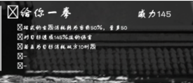

 |  |  | 查看友方角色时唤出的UI，默认显示内容为：招式名待机、效果为不产生任何效果，响应键组对应的已装配招式内容显示
 |  |  |  | 种类图标（派式对应图标）
 |  |  |  | 招式名称
 |  |  |  | 当前威力结算：目前计算后最终倍率（无则显示-）
 |  |  |  | 行动决定后效果：效果列表首项条目，显示对应的图标和招式的行动决定后效果介绍
 |  |  |  | 释放成功效果：效果列表第二项条目，显示对应的图标和释放成功效果介绍
 |  |  |  | 产生交锋效果：效果列表第三项条目，显示对应的图标和产生交锋效果介绍
 |  |  |  | 行动后效果：效果列表第四项条目，显示对应的图标和行动后效果介绍
 |  |  |  | 其他效果：效果列表第五项条目，显示对应的图标和其他效果介绍

 |  | 8 | 目标结算弹窗UI
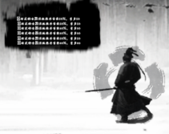

 |  |  | 查看友方角色且选择目标时/查看敌方时唤出的UI（如果有行动次数）
 |  |  |  | 对应键组
 |  |  |  | 招式名称
 |  |  |  | 当前威力结算：目前计算后最终倍率（无则显示-）
 |  |  |  | 行动决定后效果：效果列表首项条目，显示对应的图标和招式的行动决定后效果介绍
 |  |  |  | 释放成功效果：效果列表第二项条目，显示对应的图标和释放成功效果介绍
 |  |  |  | 产生交锋效果：效果列表第三项条目，显示对应的图标和产生交锋效果介绍
 |  |  |  | 行动后效果：效果列表第四项条目，显示对应的图标和行动后效果介绍
 |  |  |  | 其他效果：效果列表第五项条目，显示对应的图标和其他效果介绍
 |  |  | *行动期间双方因破招/不满足释放条件而导致行动失败/跳过行动还会播放结算弹窗UI被斩开的特效
 |  |  | *交锋时双方威力更高的一方倍率图标触发一次闪烁绽光的特效，低的一方倍率图标变黯淡

 |  | 9 | 道具选择UI
 |  |  | 在出招为快服、催器、启符、掷物这4个招式其中一项时，选择目标后会有选择使用物品的后置流程，此时出现该UI
 |  |  |  | 每个招式对应一类物品的列表调取：快服（药品）催器（炁具）启符（符箓）掷物（暗器）
 |  |  |  | 物品列表：显示持有的该类物品条目，条目包含物品名称和数量
 |  |  |  | 物品详情：物品的图标、名称、数量、效果描述、介绍
 |  |  |  | 物品类型标题
 |  |  |  | 列表页数：列表滚动条的页数版本，能够点击气泡或映射键快速翻至其坐标点，点击上下箭翻至上下页坐标

 | 行动阶段

 |  | 10 | 结算弹窗UI
 |  |  | 行动时唤出的UI，与目标结算弹窗UI相同

 | 战斗结束

 |  | 11 | 战斗结算UI
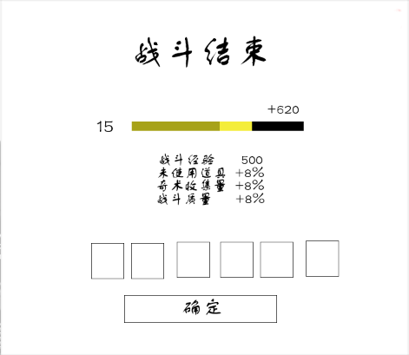

 |  |  | 战斗结束后唤出的UI
 |  |  |  | 关闭按钮：点击后关闭战斗结算UI，战斗结束
 |  |  |  | 战利品清单：物品图标与数量角标，光标悬浮时显示具体信息（道具选择UI中的物品详情模块）
 |  |  |  | 经验结算：等级（升级与未触发升级两种视觉效果）与经验进度条（已有经验、本次经验增长部分、底板图）、实际经验获取统计、经验计算列表（基础经验条目、各种加成条目）
 |  |  |  | UI标题和其余展示划分标题

地图界面UI
◆地图界面UI

 | 地图查看界面

 |  | 1 | 小地图
 |  |  | 小地图展示内容为所在地区的场景配置，由地图底图、当前区域名称和上方的场景气泡图标构成
 |  |  |  | 未抵达过的场景在小地图上的气泡将处于未激活状态，无法查看无法快捷抵达
 |  |  | 查看气泡时将显示该场景的名称、场景介绍、交互物的图标和名称、人物的头像和名称、全部叠加场景的图片和名称
 |  |  |  | 双击气泡或在选择气泡时点击场景图片将进行场景的快捷移动，快捷移动非直接抵达而是存在沿途场景进入的判定（故在沿途场景触发事件、其他对话时将停留于其场景）
 |  |  |  |  | *双击气泡默认是进入该场景的第一个场景
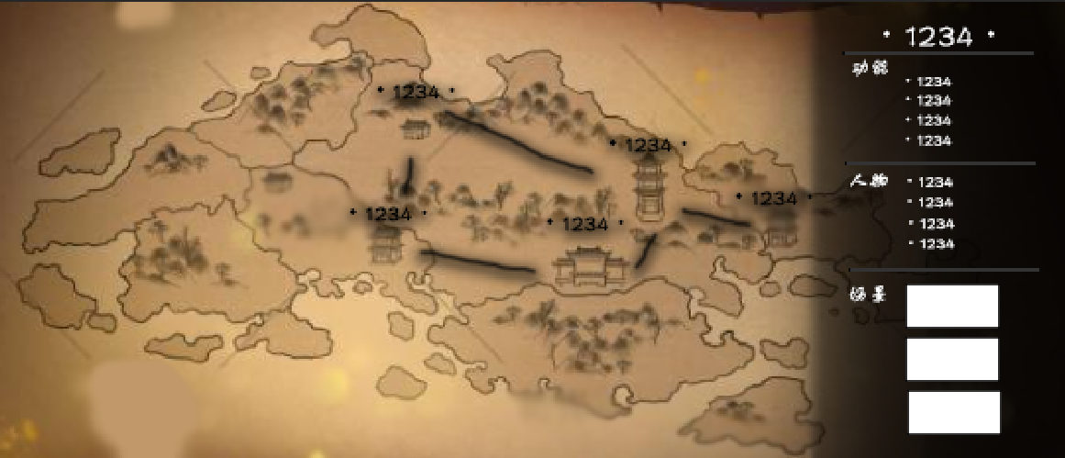
地图信息（与场景UI相同）

xx县

 |  |  | 左下角为切换地图按钮，点击按钮或其映射键切换大小地图展示

 |  | 2 | 大地图
 |  |  | 大地图展示内容为所在县的区域配置，由地图底图、当前县名称和上方的区域气泡图标构成
 |  |  |  | 地图显示的区域包括聚落：城、镇、乡三种聚落区域、当前所在区域周边的副本
 |  |  |  | 未抵达过的区域在大地图上的气泡将处于未激活状态，无法查看无法快捷抵达
 |  |  | 查看聚落气泡时将显示该区域的场景名称、藏于聚落或聚落周边的副本名称
 |  |  |  | 查看副本气泡时将不作额外显示内容仅有选中效果
 |  |  |  | 双击气泡或在选择气泡时点击场景图片将进行区域的快捷移动，快捷移动非直接抵达而是存在沿途场景进入的判定（故在沿途场景触发事件、其他对话时将停留于其场景）
 |  |  |  |  | *区域间的快捷移动功能的效果为抵达目前区域的入口场景并进行驿站的场景交互
 |  |  | 进入其他区域时，默认进入该区域配置的入口场景

 | 地图旅行界面（小地图）

 |  | 1 | 县地图
 |  |  | 小地图即为县地图，包含场景气泡

 |  | 2 | 场景气泡
 |  |  | 选中时除了与地图查看界面的展示信息外还会在光标处于场景气泡时在其上方显示旅行所需时间（时辰）

 |  | 3 | 地图信息
 |  |  | 光标处于场景气泡时淡化并在其下方显示抵达后的预计时间

 |  | 4 | 二次确认窗口
 |  |  | 点击场景气泡后出现，用于旅行目的地决定的二次确认
 |  |  |  | 窗口包含两个按钮与信息展示区

 | 地图旅行界面（大地图）

 |  | 1 | 州地图
 |  |  | 大地图即为州地图，包含县气泡

 |  | 2 | 县气泡
 |  |  | 选中时除了与地图查看界面的展示信息外还会在光标处于县气泡时在其上方显示旅行所需时间（时辰）

 |  | 3 | 地图信息
 |  |  | 光标处于场景气泡时淡化并在其下方显示抵达后的预计时间

 |  | 4 | 二次确认窗口
 |  |  | 点击场景气泡后出现，用于旅行目的地决定的二次确认
 |  |  |  | 窗口包含两个按钮与信息展示区

